diagrama
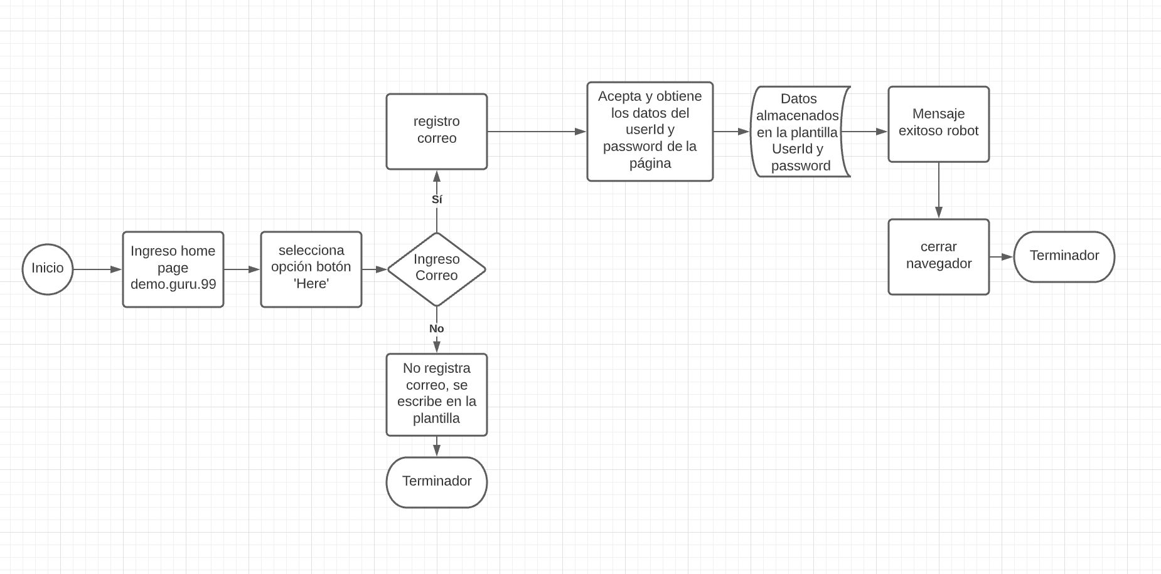
DIAGRAMA FLUJO

